FORMATO
 |  |  |  | INFORME DE RESULTADOS |  |  |  |  | CÓDIGO: GDA-FLC-003
 |  |  |  | DETERMINACIÓN DEL CONTENIDO ORGÁNICO DE UN SUELO MEDIANTE EL ENSAYO DE PÉRDIDA POR IGNICIÓN INV. E - 121 -13 |  |  |  |  | VERSIÓN :03
 |  |  |  |  |  |  |  |  | PÁGINA: 1 DE 1 |  | tipo de perforación
 |  |  |  |  |  |  |  |  | FECHA: 09-10-2026

 | CLIENTE: |  |  |  |  |  | FECHA DE RECEPCIÓN: |  |  |  | SONDEO
 | PROYECTO: |  |  |  |  |  | FECHA DE EJECUCIÓN: |  |  |  | APIQUE
 | CORREO ELECTRÓNICO: |  |  |  |  |  | FECHA DE EMISIÓN: |  |  |  | TRINCHERA
 | LOCALIZACIÓN: |  |  |  |  |  | ORDEN INTERNA: | GDA |  |  | NQ
 | MUESTRA TOMADA POR: |  |  |  |  |  | INFORME ID No: | --- |  |  | N/A

 | PERFORACIÓN: |  |  |  | MUESTRA No. : |  | PROFUNDIDAD: |  | -
 | DESCRIPCIÓN VISUAL:

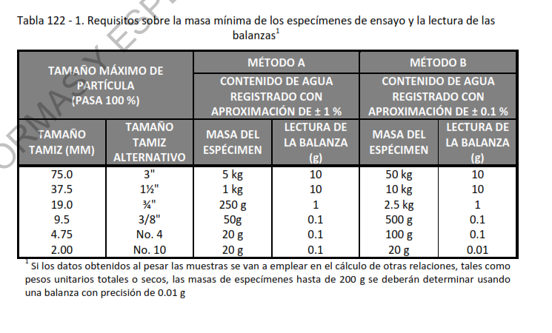
CONTENIDO DE MATERIA ORGÁNICA - (w%)

 |  |  | Recipiente No.
 |  |  | MASA DEL CRISOL + MUESTRA SUELO SECO |  |  | g |  |  |  | MÉTODO A
 |  |  | MASA DEL CRISOL + MUESTRA SUELO DESPUÉS DE IGNICIÓN |  |  | g |  |  |  | MÉTODO B
 |  |  | MASA DEL CRISOL |  |  | g |  |  |  | TEMPERATURA DEL ENSAYO
 |  |  | Masa seca |  |  | g
 |  |  | CONTENIDO DE MATERIA ORGÁNICA |  |  | % |  |  |  | 110°C
 |  |  |  |  |  |  |  |  |  | 60°C

 | OBSERVACIONES: |  |  |  |  | APROBÓ |  | REVISÓ

 |  |  |  |  |  | Ing. SERGIO DURAN NÚÑEZ
 |  |  |  |  |  | Director Técnico |  | Jefe laboratorio
 | DESCARGO DE RESPONSABILIDADES GEODELTA INGENIERÍA S.A.S.
 | El presente ensayo no podrá ser reproducido ni parcial ni totalmente sin previa autorización escrita del laboratorio que lo emite. Los resultados de este ensayo solo son aplicables a las muestras ensayadas. Este informe es válido únicamente si presenta firma de quien Reviso y/o Aprobó. El laboratorio es responsable de toda la información suministrada en el presente informe, excepto cuando la información es suministrada por el cliente. El laboratorio no es responsable por la información suministrada por el cliente, misma que puede afectar la validez de los resultados. (DATOS SUMINISTRADOS POR EL CLIENTE: PROCEDENCIA, PROFUNDIDAD, NUMERO DE PERFORACIÓN Y FECHA DE TOMA)

--------------------FIN DEL INFORME--------------------
 |  | AGREGAR CODIGO ENSAYO
 |  | PONER LA CANTIDAD DE LAS MUESTRAS QUE VIENEN DEL SONDEO |  |  |  | CANTIDAD DE MODIFICACIONES

